Sheet1
年 | 月 | 总额 |  | 年 | 月 | 总额 | 年 | 月 | 总额 | 年 | 月 | 总额
2022 | 7 | 3744553 |  | 2021 | 7 | 4724329 | 2020 | 7 | 3433816 | 2019 | 7 | 3796143.7
2022 | 8 | 5148665 |  | 2021 | 8 | 1947503.5 | 2020 | 8 | 2868217.5 | 2019 | 8 | 3302935.5
2022 | 9 | 3339392 |  | 2021 | 9 | 5301666.94 | 2020 | 9 | 5007156.5 | 2019 | 9 | 2915170.5

月份 | 2019年 | 2020年 | 2021年 | 2022年
7 | 3796143.7 | 3433816 | 4724329 | 3744553
8 | 3302935.5 | 2868217.5 | 1947503.5 | 5148665
9 | 2915170.5 | 5007156.5 | 5301666.94 | 3339392

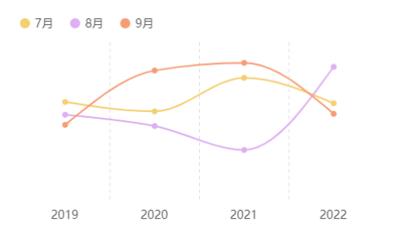
年 | 7月 | 8月 | 9月
2019 | 3796143.7 | 3302935.5 | 2915170.5
2020 | 3433816 | 2868217.5 | 5007156.5
2021 | 4724329 | 1947503.5 | 5301666.94
2022 | 3744553 | 5148665 | 3339392

